Noticia
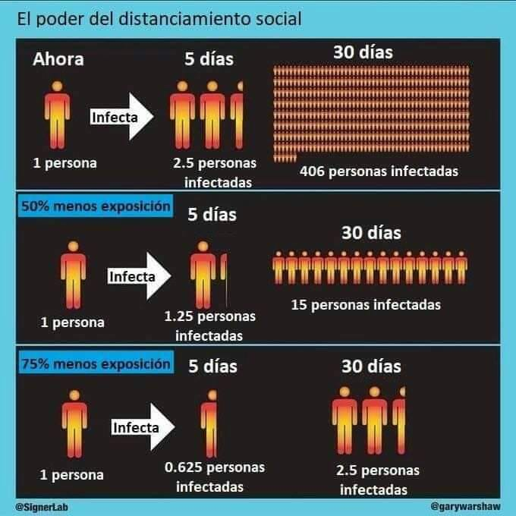

Geométrico
Días | Nuevos | Total
0 | 1 | 1 | tasa = | 2.5
5 | 2.5 | 3.5 | Supone que sólo los nuevos contagian
10 | 6.25 | 9.75
15 | 15.625 | 25.375
20 | 39.0625 | 64.4375
25 | 97.65625 | 162.09375
30 | 244.140625 | 406.234375
35 | 610.3515625 | 1016.5859375
40 | 1525.8789062 | 2542.4648438
45 | 3814.6972656 | 6357.1621094
50 | 9536.7431641 | 15893.905273
55 | 23841.85791 | 39735.763184
60 | 59604.644775 | 99340.407959
65 | 149011.61194 | 248352.0199
70 | 372529.02985 | 620881.04974
75 | 931322.57462 | 1552203.6244
80 | 2328306.4365 | 3880510.0609
85 | 5820766.0913 | 9701276.1522
90 | 14551915.228 | 24253191.381

Exponencial
Días | Nuevos | Total
0 | 1 | 1 | tasa = | 2.5
5 | 2.5 | 3.5 | Supone que siempre contagian
10 | 8.75 | 12.25
15 | 30.625 | 42.875
20 | 107.1875 | 150.0625
25 | 375.15625 | 525.21875
30 | 1313.046875 | 1838.265625
35 | 4595.6640625 | 6433.9296875
40 | 16084.824219 | 22518.753906
45 | 56296.884766 | 78815.638672
50 | 197039.09668 | 275854.73535
55 | 689636.83838 | 965491.57373
60 | 2413728.9343 | 3379220.5081
65 | 8448051.2701 | 11827271.778
70 | 29568179.445 | 41395451.224
75 | 103488628.06 | 144884079.28
80 | 362210198.21 | 507094277.49
85 | 1267735693.7 | 1774829971.2
90 | 4437074928 | 6211904899.3

Cuarentena
Días | Nuevos | Total 2.5 | Total
0 | 1 | 1 | 1 | tasa = | 1.25 | se curan en 45 días
5 | 1.25 | 3.5 | 2.25 | Con cuarentena
10 | 2.8125 | 12.25 | 5.0625
15 | 6.328125 | 42.875 | 11.390625
20 | 14.23828125 | 150.0625 | 25.62890625
25 | 32.036132812 | 525.21875 | 57.665039062
30 | 72.081298828 | 1838.265625 | 129.74633789
35 | 162.18292236 | 6433.9296875 | 291.92926025
40 | 364.91157532 | 22518.753906 | 656.84083557
45 | 821.05104446 | 78815.638672 | 1477.89188
50 | 1847.36485 | 275854.73535 | 3325.2567301
55 | 4156.5709126 | 965491.57373 | 7481.8276427
60 | 9352.2845533 | 3379220.5081 | 16834.112196
65 | 21042.640245 | 11827271.778 | 37876.752441
70 | 47345.940551 | 41395451.224 | 85222.692992
75 | 106528.36624 | 144884079.28 | 191751.05923
80 | 239688.82404 | 507094277.49 | 431439.88327
85 | 539299.85409 | 1774829971.2 | 970739.73737
90 | 1213424.6717 | 6211904899.3 | 2184164.4091

Curados
Días | Nuevos | Curados | Total | Tot. curad.
0 | 1 | 0 | 1 | 0 | tasa = | 2.5 | se curan en 45 días
5 | 2.5 | 0 | 3.5 | 0 | Con cura |  | https://conocedores.com/cuanto-se-tarda-en-recuperarse-del-coronavirus-y-los-primeros-sintomas-33523
10 | 8.75 | 0 | 12.25 | 0
15 | 30.625 | 0 | 42.875 | 0
20 | 107.1875 | 0 | 150.0625 | 0
25 | 375.15625 | 0 | 525.21875 | 0
30 | 1313.046875 | 0 | 1838.265625 | 0
35 | 4595.6640625 | 0 | 6433.9296875 | 0
40 | 16084.824219 | 0 | 22518.753906 | 0
45 | 56296.884766 | 1 | 78814.638672 | 1
50 | 197036.59668 | 2.5 | 275848.73535 | 3.5
55 | 689621.83838 | 8.75 | 965461.82373 | 12.25
60 | 2413654.5593 | 30.625 | 3379085.7581 | 42.875
65 | 8447714.3951 | 107.1875 | 11826692.966 | 150.0625
70 | 29566732.414 | 375.15625 | 41393050.224 | 525.21875
75 | 103482625.56 | 1313.046875 | 144874362.74 | 1838.265625
80 | 362185906.84 | 4595.6640625 | 507055673.91 | 6433.9296875
85 | 1267639184.8 | 16084.824219 | 1774678773.9 | 22518.753906
90 | 4436696934.7 | 56296.884766 | 6211319411.7 | 78815.638672

